상품제안서
거울부착휴대폰거치대 스마트폰거치대 접이식거치대 | 상품코드: F30434

 |  |  |  |  |  |  | 02-412-0044 | www.easy1.co.kr
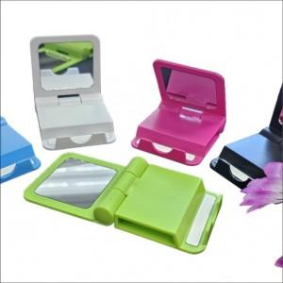

【상세/제작정보】

【인쇄/포장옵션】 | 실크, 풀칼라 / 포장지포장

【공급단가】 | 수량 | 200~ | 400~ | 600~ | 800~ | 1,000~
*VAT별도 | 단가 | 1,060원 | 1,040원 | 1,020원 | 990원 | 970원

【상품 URL】 | https://dev.easy1.co.kr:443/src/goods_detail.php?gdno=30434

